Setup
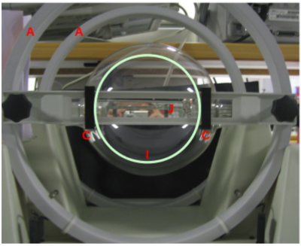
Arranjo experimental
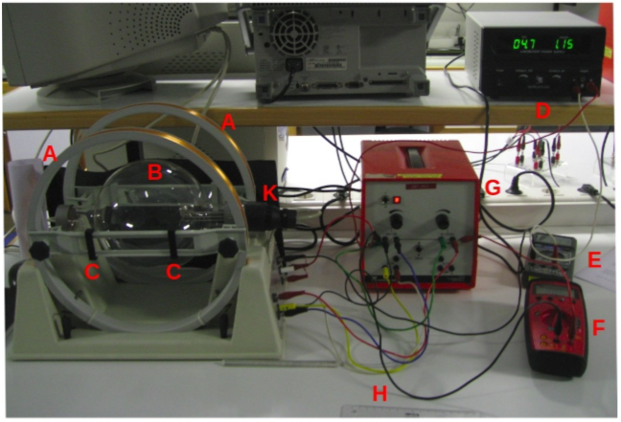

 | Legenda
 | A | Bobines e Helmoltz
 | K | Tubo de raios catódicos
 | B | Ampola com hidrogénio, do tubo de raios catódicos
 | C | Marcadores para definir o diâmetro do anel de luminescência
 | D | Fonte de alimentação, que gera corrente nas bobines
 | E | Multímetro a funcionar como amperímetro (para medir a intensidade da corrente nas bobines)
 | F | Multímetro a funcionar como voltímetro (para medir a tensão aceleradora dos electrões)
 | G | Fonte de alimentação do tubo de raios catódicos
 | H | Régua usada na medição da distância entre os marcadores (C)
 | I | Círculo verde fictício que ilustra o anel de luminescência observado em condições ambientais de pouca luz)
 | J | Espelho para evitar erros de paralaxe na medição do diâmetro da trajectória dos electrões

Pormenor da ampola (o anel desenhado, I, esquematiza a trajectória dos electrões)

1ª Análise
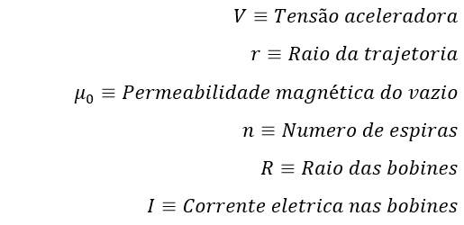
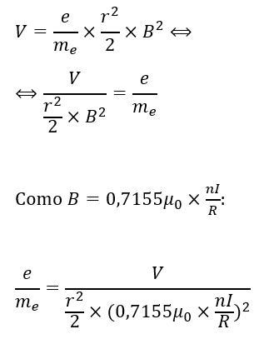
Para cada raio da trajetória temos um grafico da tensão aceleradora em função de $\frac{r^{2}}{2}×B^{2}$, onde o declive é a carga especifica do eletrão.
Análise geral
Figura 1
 |  |  |  |  |  |  |  |  |  |  |  |  | Diâmetro | Desvio relativo | Valor obtido | Incerteza relativa | Incerteza | Incerteza² | n
Permeabilidade magnética do vazio:
μ0 (T.m /A) | 1.257E-06 |  |  |  |  |  |  | m | b |  |  |  | 7 | 9.9% | 1.58E+11 | 3.1% | 5E+09 | 2E+19 | 3.16
Valor padrão de e/m | 1.76E+11 |  |  |  |  |  |  | σ(m) | σ(b) | 1.67E+11 | 83 | Desvio percentual | 8 | 0.3% | 1.75E+11 | 3.7% | 6E+09 | 4E+19
Erros de leitura:
$$σ_{V}=0,1 \left(Erro de leitura do voltimetro\right)$$
$$σ_{A}=0,01 (Erro de leitura do amperimetro)$$
Bobines: |  |  |  |  |  |  |  | R² | Erro-Padrão | 2E+09 | 2 | 5.2% | 9 | 4.6% | 1.68E+11 | 2.9% | 5E+09 | 2E+19 | 1.59
Número de espiras (n) | 130 |  |  |  |  |  |  | F Regressão | gl Residual | 0.99273 | 4 |  | 10 | 3.6% | 1.70E+11 | 2.6% | 4E+09 | 2E+19 | 1.41
Diâmetro (D) (m) | 0.3 |  |  |  |  |  |  | SQ Regressão | SQ Residual | 5734 | 42 |  | 11 | 4.1% | 1.69E+11 | 1.5% | 3E+09 | 6E+18 | 2.74
$$m=\frac{e}{m_{e}}$$
Já a ordenada na origem devia ser 0 porque:
$$V=m×\frac{r^{2}}{2}×B^{2}⇔$$
$$⟺y=mx$$
 |  |  |  |  |  |  |  |  |  | 75105 | 550 |  | Geral | 5.2% | 1.67E+11 | 1.3% | 2E+09 | 5E+18 | 3.96
$$\frac{e}{m}=(1,67±0,02)×{10}^{11}C/Kg$$
O valor obtido $\frac{e}{m}$ para uma analise geral é $1,67×{10}^{11}C/Kg$, erro relativo de 1,3% e o devio percentual do valor tabelado é 5,2%
Na análise geral, a incerteza relativa é menor, porquê?
Os pontos são todos muito consistentes ou seja qualquer erro que tenha sido cometido é muito consistente, o valor esperado para a incerteza relativa não cai dentro do intrevalo esperado correspondente a 68% (nosso intrevalo de confiança) para que caisse dentro do valor esperado:
$$\frac{Desvio relativo}{Incerteza relativa}=n$$
Teria de ser um intrevalo de confiança de n desvios padrões ( n para a esquerda e n para a direita).
O facto da incerteza relativa ser baixa e o desvio relativo ser alto, se fizermos uma função gausseana o pico seria bastante estreito mas não seria muito exato (exemplo (Figura 1)).
Apenas quando o diâmetro é 8 cm temos um valor esperado para a incerteza relativa que está dentro do intrevalo de 68%.
Tabela com medidas experimentais
O valor obtido $\frac{e}{m}$ para um raio da trajetória de 3,5 cm é $1,58×{10}^{11}C/Kg$, erro relativo de 3,1% e o devio percentual do valor tabelado é 9,9%
Diâmetro da trajectória (cm) | Número de medidas | Corrente electrica nas bobines I (A) | Tensão aceleradora V (V) |  | 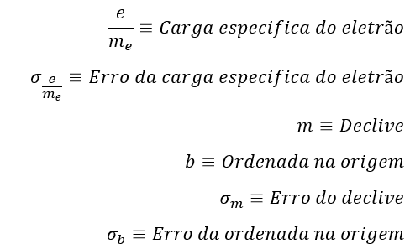
Raio da trajetória (3,5 cm)
$$\frac{e}{m_{e}}=(1,58±0,05)×{10}^{11}C/Kg$$
Para analisar a causa do erro da expêriencia, dispomos do seguinte grafico:
A reta a verde mostra-nos uma estimativa de como seria a reta dos pontos experimentais caso não ouvesse um erro sistemático (sabemos disto porque a ordenada na origem devia ser 0).
Este erro sistemático pode ter sido por excesso a medição da tensão aceleradora ou nas medições que influenciam o eixo do x. Neste caso o que como afeta todos os valores , o diâmetro da trajetória talvez seja um dos erros visto que é uma medição dificil. Mas também o desvio da estimativa é maior para valores de tensão aceleradora e intensidade da corrente menores, proporcionalmente, o que pode implicar um erro maior na medida desses valores.
7 | 1 | 0.92 | 145.8 | 3.148E-10
 | 2 | 1.18 | 166.4 | 5.179E-10
 | 3 | 1.28 | 186.6 | 6.094E-10 |  | 1.58E+11 | 90
 | 4 | 1.41 | 203.5 | 7.394E-10 |  | 5E+09 | 4 |  | Desvio percentual
 | 5 | 1.52 | 224.5 | 8.593E-10 |  | 0.99414 | 4 |  | 9.9%
 | 6 | 1.61 | 244.0 | 9.641E-10 |  | 1018 | 6
 | 7 | 1.72 | 263.5 | 1.100E-09 |  | 16039 | 95
O valor obtido $\frac{e}{m}$ para um raio da trajetória de 4 cm é $1,75×{10}^{11}C/Kg$, erro relativo de 3,7% e o devio percentual do valor tabelado é 0,3%
 | 8 | 1.80 | 284.0 | 1.205E-09
Raio da trajetória (4 cm)
$$\frac{e}{m_{e}}=(1,75±0,06)×{10}^{11}C/Kg$$
8 | 1 | 0.88 | 150.1 | 3.762E-10
 | 2 | 1.08 | 170.3 | 5.666E-10
 | 3 | 1.16 | 189.5 | 6.537E-10 |  | 1.75E+11 | 77
 | 4 | 1.20 | 199.5 | 6.995E-10 |  | 6E+09 | 5 |  | Desvio percentual
 | 5 | 1.30 | 220.5 | 8.210E-10 |  | 0.99201 | 4 |  | 0.3%
 | 6 | 1.39 | 240.0 | 9.386E-10 |  | 745 | 6
 | 7 | 1.46 | 259.0 | 1.035E-09 |  | 13856 | 112
 | 8 | 1.53 | 280.5 | 1.137E-09
Raio da trajetória (4,5 cm)
$$\frac{e}{m_{e}}=(1,68±0,05)×{10}^{11}C/Kg$$
O valor obtido $\frac{e}{m}$ para um raio da trajetória de 4,5 cm é $1,68×{10}^{11}C/Kg$, erro relativo de 2,9% e o devio percentual do valor tabelado é 4,6%
9 | 1 | 0.81 | 155.7 | 4.034E-10
 | 2 | 0.93 | 170.6 | 5.317E-10
 | 3 | 1.00 | 184.5 | 6.148E-10 |  | 1.68E+11 | 83
 | 4 | 1.08 | 200.0 | 7.171E-10 |  | 5E+09 | 4 |  | Desvio percentual
 | 5 | 1.14 | 215.0 | 7.990E-10 |  | 0.99339 | 4 |  | 4.6%
 | 6 | 1.20 | 230.0 | 8.853E-10 |  | 1202 | 8
 | 7 | 1.26 | 242.0 | 9.761E-10 |  | 17229 | 115
 | 8 | 1.28 | 256.5 | 1.007E-09
 | 9 | 1.35 | 268.5 | 1.120E-09
 | 10 | 1.40 | 289.5 | 1.205E-09
Raio da trajetória (5 cm)
$$\frac{e}{m_{e}}=(1,69±0,04)×{10}^{11}C/Kg$$
O valor obtido $\frac{e}{m}$ para um raio da trajetória de 5 cm é $1,69×{10}^{11}C/Kg$, erro relativo de 2,6% e o devio percentual do valor tabelado é 3,6%
10 | 1 | 0.81 | 165.2 | 4.980E-10
 | 2 | 0.88 | 180.2 | 5.878E-10
 | 3 | 0.95 | 195.3 | 6.850E-10 |  | 1.70E+11 | 79
 | 4 | 1.02 | 209.0 | 7.897E-10 |  | 4E+09 | 4 |  | Desvio percentual
 | 5 | 1.08 | 224.5 | 8.853E-10 |  | 0.99543 | 3 |  | 3.6%
 | 6 | 1.12 | 238.5 | 9.521E-10 |  | 1523 | 7
 | 7 | 1.17 | 254.0 | 1.039E-09 |  | 13613 | 63
 | 8 | 1.22 | 270.0 | 1.130E-09
 | 9 | 1.26 | 287.5 | 1.205E-09
Raio da trajetória (5,5 cm)
$$\frac{e}{m_{e}}=(1,69±0,03)×{10}^{11}C/Kg$$
O valor obtido $\frac{e}{m}$ para um raio da trajetória de 5,5 cm é $1,69×{10}^{11}C/Kg$, erro relativo de 1,5% e o devio percentual do valor tabelado é 4,1%
11 | 1 | 0.74 | 164.8 | 5.029E-10
 | 2 | 0.80 | 179.6 | 5.878E-10
 | 3 | 0.86 | 195.2 | 6.793E-10 |  | 1.69E+11 | 80
 | 4 | 0.92 | 210.0 | 7.773E-10 |  | 3E+09 | 2 |  | Desvio percentual
 | 5 | 0.97 | 225.0 | 8.641E-10 |  | 0.99841 | 2 |  | 4.1%
 | 6 | 1.02 | 240.0 | 9.555E-10 |  | 4408 | 7
 | 7 | 1.07 | 254.0 | 1.051E-09 |  | 13528 | 21
 | 8 | 1.10 | 270.0 | 1.111E-09
 | 9 | 1.15 | 285.5 | 1.215E-09

